Sheet1
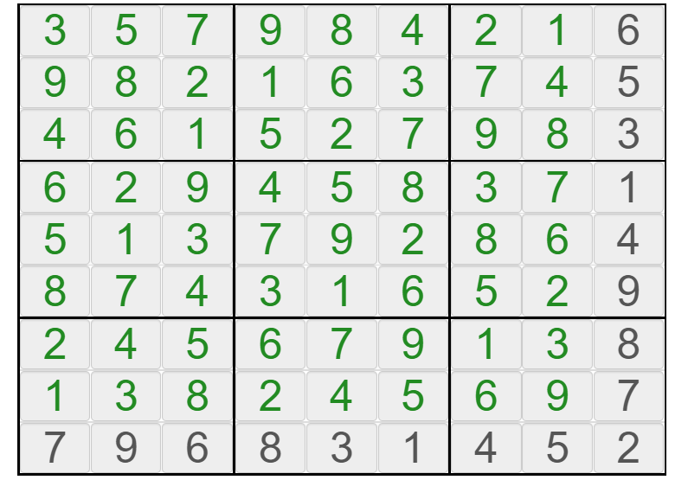
 | 1 | 2 | 3 | 4 | 5 | 6 | 7 | 8 | 9
A | . | . | . | . | . | . | . | . | .
B | . | . | . | . | . | . | . | . | .
C | . | . | . | . | . | . | . | . | .
D | . | . | . | . | . | . | . | . | .
E | . | . | . | . | . | . | . | . | .
F | . | . | . | . | . | . | . | . | .
G | . | . | . | . | . | . | . | . | .
H | . | . | . | . | . | . | . | . | .
I | . | . | . | . | . | . | . | . | .

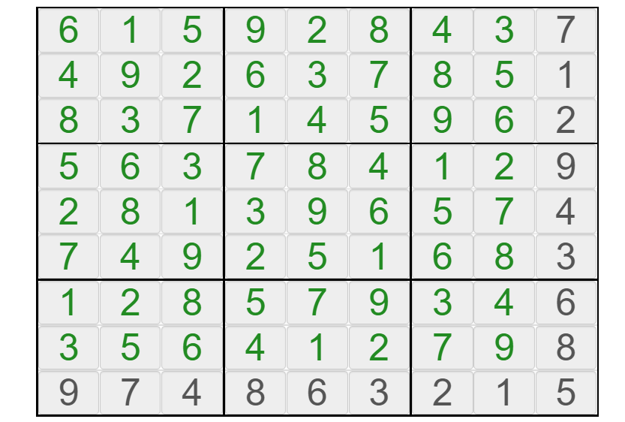
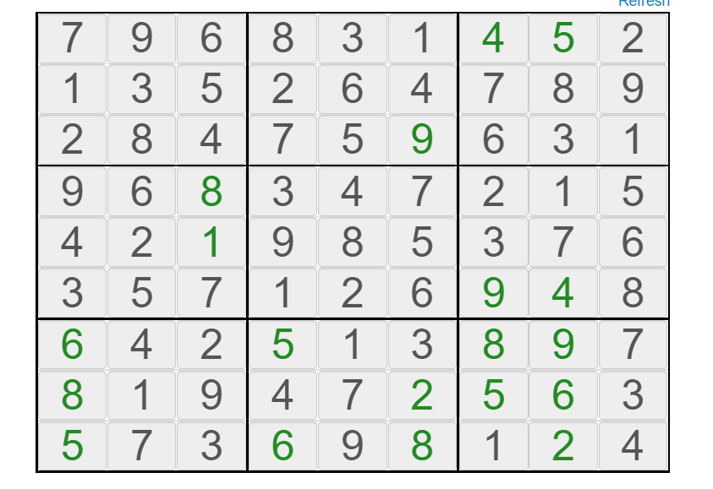
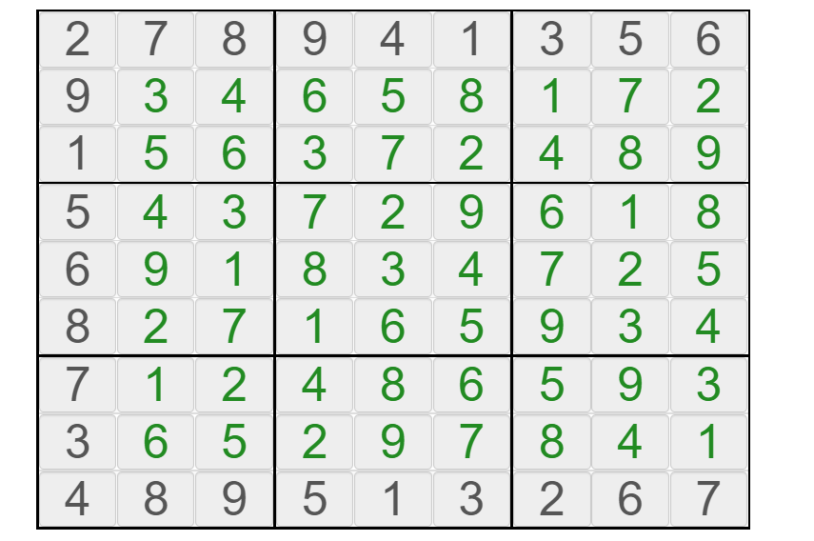
 | 1 | 2 | 3 | 4 | 5 | 6 | 7 | 8 | 9
A | 7 | 4 | 5 | 9 | 2 | 1 | 6 | 3 | 8 | 745921638
B | 2 | . | . | . | . | . | . | . | 6 | 2.......6
C | 5 | . | . | . | . | . | . | . | 1 | 5.......1
D | 8 | . | . | . | . | . | . | . | 3 | 8.......3
E | 3 | . | . | . | . | . | . | . | 2 | 3.......2
F | 6 | . | . | . | . | . | . | . | 7 | 6.......7
G | 1 | . | . | . | . | . | . | . | 9 | 1.......9
H | 4 | . | . | . | . | . | . | . | 4 | 4.......4
I | 9 | 6 | 1 | 3 | 4 | 7 | 2 | 8 | 5 | 961347285
 |  |  |  |  |  |  |  |  |  | 7459216382.......65.......18.......33.......26.......71.......94.......4961347285 | ...............................................................835427169796831452
 |  |  |  |  |  |  |  |  |  | 7459216382.......65.......18.......33.......26.......71.......94.......4961347285

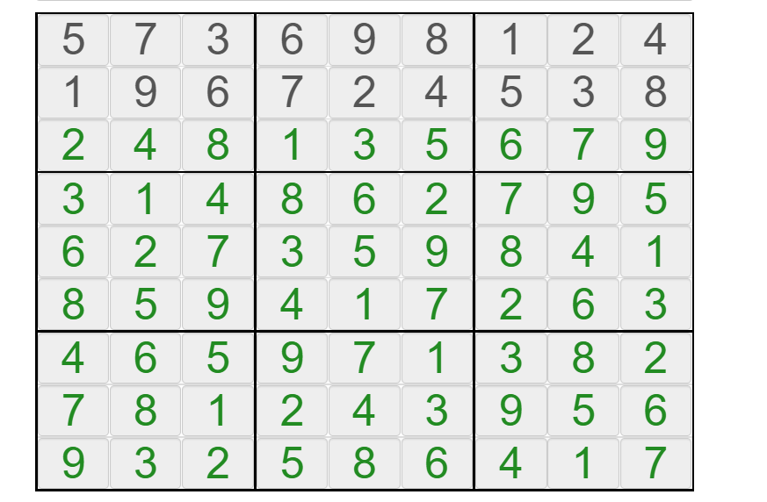

 | 1 | 2 | 3 | 4 | 5 | 6 | 7 | 8 | 9
A | 5 | 7 | 3 | 6 | 9 | 8 | 1 | 2 | 4 | 573698124
B | 1 | 9 | 6 | 7 | 2 | 4 | 5 | 3 | 8 | 196724538
C | . | . | . | . | . | . | . | . | . | .........
D | . | . | . | . | . | . | . | . | . | .........
E | . | . | . | . | . | . | . | . | . | .........
F | . | . | . | . | . | . | . | . | . | .........
G | . | . | . | . | . | . | . | . | . | .........
H | . | . | . | . | . | . | . | . | . | .........
I | . | . | . | . | . | . | . | . | . | .........
 |  |  |  |  |  |  |  |  |  | 573698124196724538...............................................................

 |  |  |  |  |  |  |  |  |  | 573698124196724538...............................................................

Sheet1 (2)
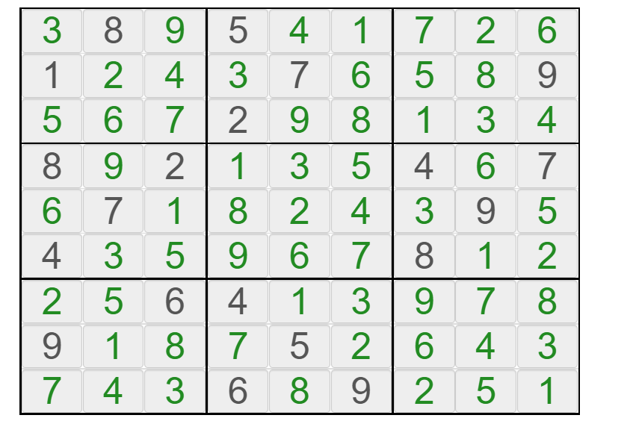
 | 1 | 2 | 3 | 4 | 5 | 6 | 7 | 8 | 9
A | . | . | . | . | . | . | . | . | .
B | . | . | . | . | . | . | . | . | .
C | . | . | . | . | . | . | . | . | .
D | . | . | . | . | . | . | . | . | .
E | . | . | . | . | . | . | . | . | .
F | . | . | . | . | . | . | . | . | .
G | . | . | . | . | . | . | . | . | .
H | . | . | . | . | . | . | . | . | .
I | . | . | . | . | . | . | . | . | .

 | 1 | 2 | 3 | 4 | 5 | 6 | 7 | 8 | 9
A | 7 | 4 | 3 | 6 | 8 | 9 | 2 | 5 | 1 | 743689251
B | 1 | . | . | . | . | . | . | . | . | 1........
C | 3 | 9 | . | . | . | . | . | . | . | 39.......
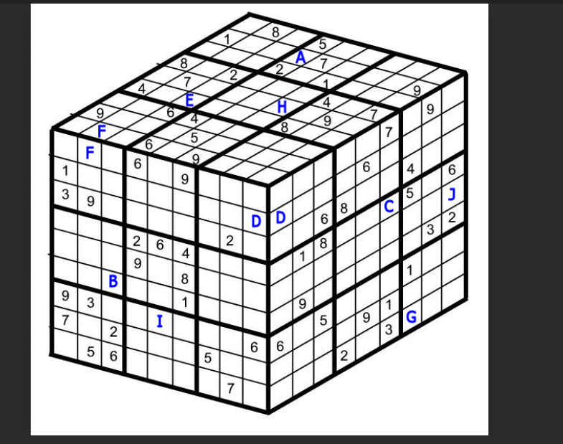
D | . | . | . | 2 | 6 | 4 | . | . | . | ...264...
E | . | . | . | 9 | . | 8 | . | . | . | ...9.8...
F | . | . | . | . | . | 1 | . | . | . | .....1...
G | 9 | 3 | . | . | . | . | . | . | 6 | 93......6
H | 7 | . | 2 | . | . | . | 5 | . | . | 7.2...5..
I | . | 5 | 6 | . | . | . | . | 7 | . | .56....7.
 |  |  |  |  |  |  |  |  |  | 7436892511........39..........264......9.8........1...93......67.2...5...56....7. | ...............................................................835427169796831452
 |  |  |  |  |  |  |  |  |  | 7436892511........39..........264......9.8........1...93......67.2...5...56....7.

 | 1 | 2 | 3 | 4 | 5 | 6 | 7 | 8 | 9
A | 5 | 7 | 3 | 6 | 9 | 8 | 1 | 2 | 4 | 573698124
B | 1 | 9 | 6 | 7 | 2 | 4 | 5 | 3 | 8 | 196724538
C | . | . | . | . | . | . | . | . | . | .........
D | . | . | . | . | . | . | . | . | . | .........
E | . | . | . | . | . | . | . | . | . | .........
F | . | . | . | . | . | . | . | . | . | .........
G | . | . | . | . | . | . | . | . | . | .........
H | . | . | . | . | . | . | . | . | . | .........
I | . | . | . | . | . | . | . | . | . | .........
 |  |  |  |  |  |  |  |  |  | 573698124196724538...............................................................

 |  |  |  |  |  |  |  |  |  | 573698124196724538...............................................................

Sheet1 (3)
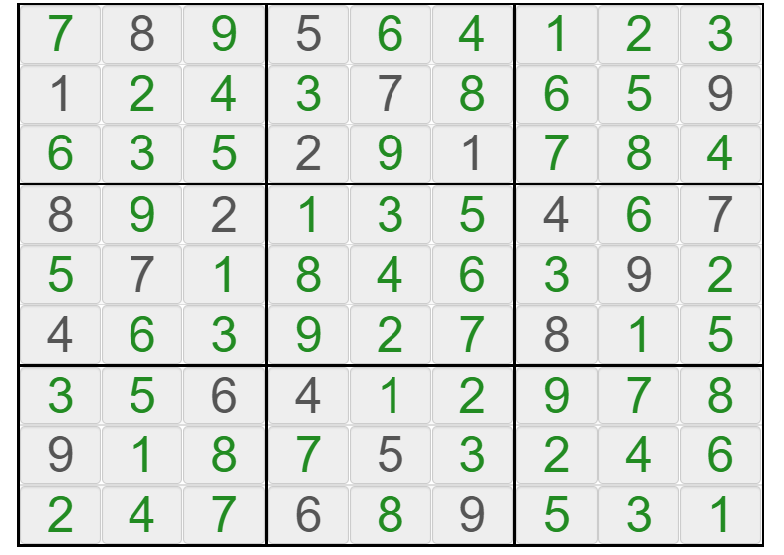
 | 1 | 2 | 3 | 4 | 5 | 6 | 7 | 8 | 9
A | . | . | . | . | . | . | . | . | .
B | . | . | . | . | . | . | . | . | .
C | . | . | . | . | . | . | . | . | .
D | . | . | . | . | . | . | . | . | .
E | . | . | . | . | . | . | . | . | .
F | . | . | . | . | . | . | . | . | .
G | . | . | . | . | . | . | . | . | .
H | . | . | . | . | . | . | . | . | .
I | . | . | . | . | . | . | . | . | .

 | 1 | 2 | 3 | 4 | 5 | 6 | 7 | 8 | 9
A | . | . | . | . | . | 7 | . | 9 | . | .....7.9.
B | . | . | . | . | 6 | . | . | . | . | ....6....
C | . | . | 6 | 8 | . | . | 4 | . | . | ..68..4..
D | . | 1 | 8 | . | . | . | 5 | . | 6 | .18...5.6
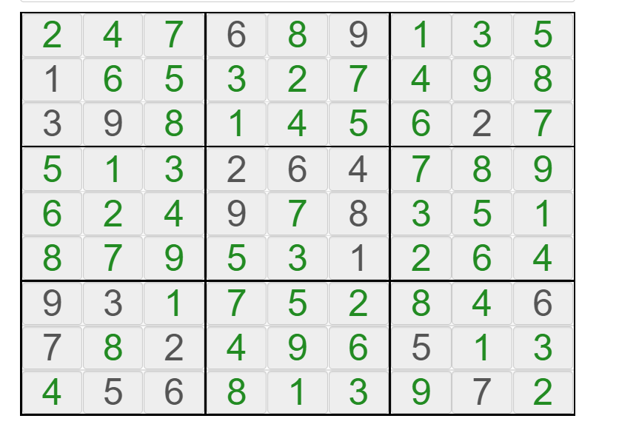
E | . | . | . | . | . | . | . | . | . | .........
F | . | 9 | . | . | . | . | . | 3 | 2 | .9.....32
G | 6 | . | 5 | . | . | . | 1 | . | . | 6.5...1..
H | . | . | . | . | 9 | 1 | . | . | . | ....91...
I | . | . | . | 2 | . | 3 | . | . | . | ...2.3...
 |  |  |  |  |  |  |  |  |  | .....7.9.....6......68..4...18...5.6..........9.....326.5...1......91......2.3... | ...............................................................835427169796831452
 |  |  |  |  |  |  |  |  |  | .....7.9.....6......68..4...18...5.6..........9.....326.5...1......91......2.3...

 | 1 | 2 | 3 | 4 | 5 | 6 | 7 | 8 | 9
A | 5 | 7 | 3 | 6 | 9 | 8 | 1 | 2 | 4 | 573698124
B | 1 | 9 | 6 | 7 | 2 | 4 | 5 | 3 | 8 | 196724538
C | . | . | . | . | . | . | . | . | . | .........
D | . | . | . | . | . | . | . | . | . | .........
E | . | . | . | . | . | . | . | . | . | .........
F | . | . | . | . | . | . | . | . | . | .........
G | . | . | . | . | . | . | . | . | . | .........
H | . | . | . | . | . | . | . | . | . | .........
I | . | . | . | . | . | . | . | . | . | .........
 |  |  |  |  |  |  |  |  |  | 573698124196724538...............................................................

 |  |  |  |  |  |  |  |  |  | 573698124196724538...............................................................

Sheet6
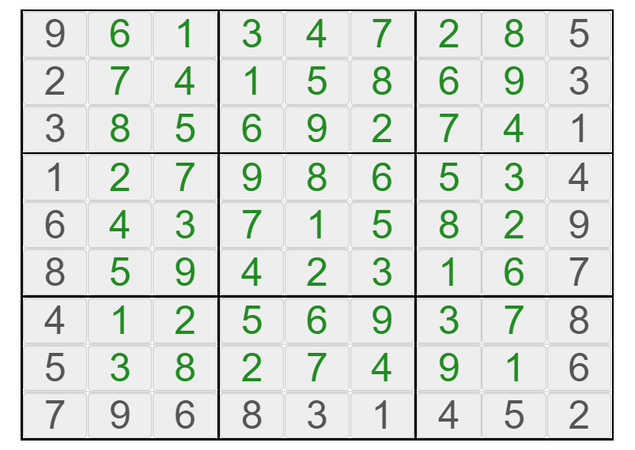
 |  |  |  |  |  |  |  |  | 9 | . | . | . | . | . | . | . | 5
 |  |  |  |  |  |  |  |  | 2 | . | . | . | . | . | . | . | 3
 |  |  |  |  |  |  |  |  | 3 | . | . | . | . | . | . | . | 1
 |  |  |  |  |  |  |  |  | 1 | . | . | . | . | . | . | . | 4
 |  |  |  |  |  |  |  |  | 6 | . | . | . | . | . | . | . | 9
 |  |  |  |  |  |  |  |  | 8 | . | . | . | . | . | . | . | 7
 |  |  |  |  |  |  |  |  | 4 | . | . | . | . | . | . | . | 8
 |  |  |  |  |  |  |  |  | 5 | . | . | . | . | . | . | . | 6
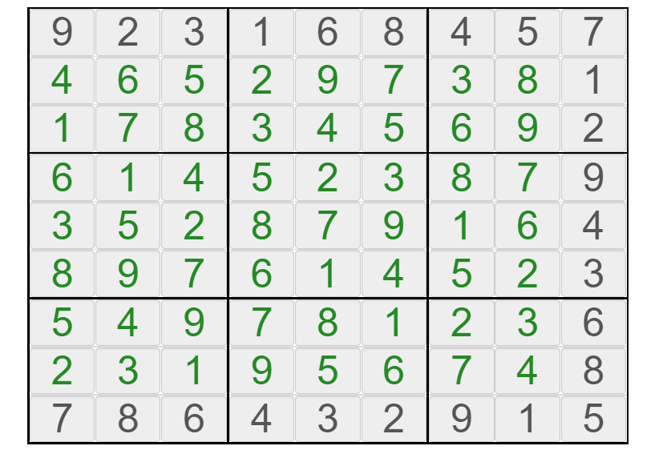
 |  |  |  |  |  |  |  |  | 7 | 9 | 6 | 8 | 3 | 1 | 4 | 5 | 2
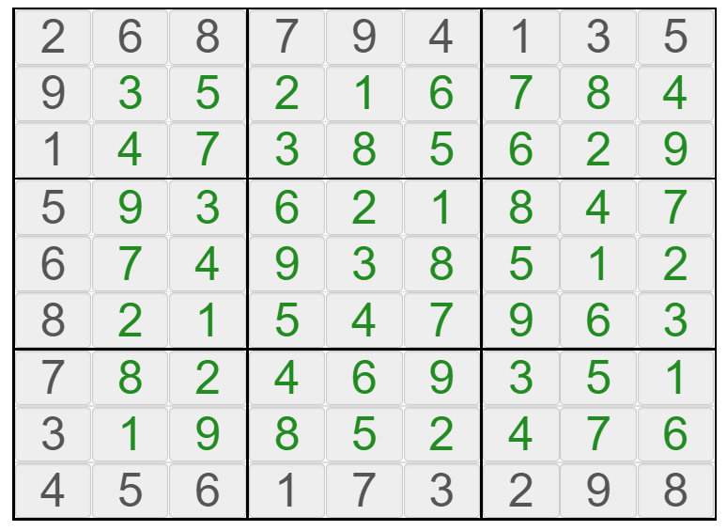
9 | 2 | 3 | 1 | 6 | 8 | 4 | 5 | 7 | 7 | 9 | 6 | 8 | 3 | 1 | 4 | 5 | 2 | 2 | 6 | 8 | 7 | 9 | 4 | 1 | 3 | 5
. | . | . | . | . | . | . | . | 1 | 1 | . | . | . | . | . | . | . | 9 | 9 | . | . | . | . | . | . | . | .
. | . | . | . | . | . | . | . | 2 | 2 | . | . | . | . | . | . | . | 1 | 1 | . | . | . | . | . | . | . | .
. | . | . | . | . | . | . | . | 9 | 9 | . | . | . | . | . | . | . | 5 | 5 | . | . | . | . | . | . | . | .
. | . | . | . | . | . | . | . | 4 | 4 | . | . | . | . | . | . | . | 6 | 6 | . | . | . | . | . | . | . | .
. | . | . | . | . | . | . | . | 3 | 3 | . | . | . | . | . | . | . | 8 | 8 | . | . | . | . | . | . | . | .
. | . | . | . | . | . | . | . | 6 | 6 | . | . | . | . | . | . | . | 7 | 7 | . | . | . | . | . | . | . | .
. | . | . | . | . | . | . | . | 8 | 8 | . | . | . | . | . | . | . | 3 | 3 | . | . | . | . | . | . | . | .
7 | 8 | 6 | 4 | 3 | 2 | 9 | 1 | 5 | 5 | 7 | 3 | 6 | 9 | 8 | 1 | 2 | 4 | 4 | 5 | 6 | 1 | 7 | 3 | 2 | 9 | 8
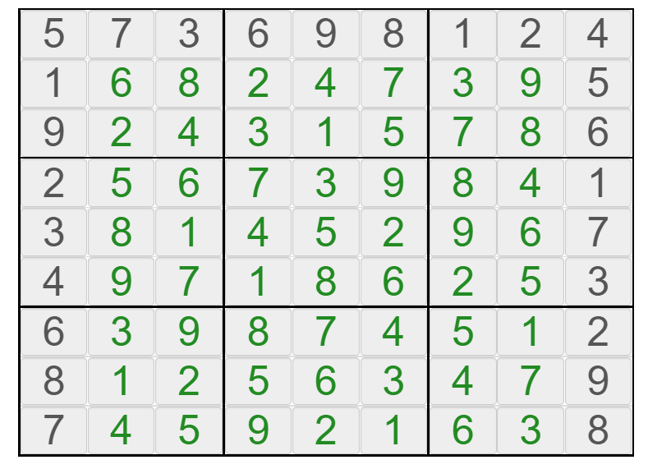
 |  |  |  |  |  |  |  |  | 5 | 7 | 3 | 6 | 9 | 8 | 1 | 2 | 4
 |  |  |  |  |  |  |  |  | 1 | . | . | . | . | . | . | . | 5
 |  |  |  |  |  |  |  |  | 9 | . | . | . | . | . | . | . | 6
 |  |  |  |  |  |  |  |  | 2 | . | . | . | . | . | . | . | 1
 |  |  |  |  |  |  |  |  | 3 | . | . | . | . | . | . | . | 7
 |  |  |  |  |  |  |  |  | 4 | . | . | . | . | . | . | . | 3
 |  |  |  |  |  |  |  |  | 6 | . | . | . | . | . | . | . | 2
 |  |  |  |  |  |  |  |  | 8 | . | . | . | . | . | . | . | 9
 |  |  |  |  |  |  |  |  | 7 | . | . | . | . | . | . | . | 8
 |  |  |  |  |  |  |  |  | 7 | 4 | 5 | 9 | 2 | 1 | 6 | 3 | 8
 |  |  |  |  |  |  |  |  | 2 | . | . | . | . | . | . | . | 6
 |  |  |  |  |  |  |  |  | 5 | . | . | . | . | . | . | . | 1
 |  |  |  |  |  |  |  |  | 8 | . | . | . | . | . | . | . | 3
 |  |  |  |  |  |  |  |  | 3 | . | . | . | . | . | . | . | 2
 |  |  |  |  |  |  |  |  | 6 | . | . | . | . | . | . | . | 7
 |  |  |  |  |  |  |  |  | 1 | . | . | . | . | . | . | . | 9
 |  |  |  |  |  |  |  |  | 4 | . | . | . | . | . | . | . | 4
 |  |  |  |  |  |  |  |  | 9 | 6 | 1 | 3 | 4 | 7 | 2 | 8 | 5

